比较法-住宅
估价对象

项目 |  | 估价对象 |  | 可比实例1 |  | 可比实例2 |  | 可比实例3
小区名称 |  | 马家堡25号 |  | 西罗园一区 |  | 马家堡路33号院 |  | 西罗园四区
平均租金（元/平方米·月） |  | 待估 |  | 65.71 |  | 64.63 |  | 50.91
交易时间 |  | 2025-06-24 | 100 | 2024-12-23 | 101.2 | 2024-11-04 | 101.4 | 2025-05-04 | 100.2
交易情况 |  | 正常 | 100 | 正常 | 100 | 正常 | 100 | 正常 | 100
区域状况 | 居住区成熟度 | 周边有洋桥北里、马家堡路33号院、西罗园三区、洋桥西里等居住小区，周边居住社区较多，综合评价居住社区成熟度较好。 | 100 | 周边有四路通小区、望陶园、西罗园等居住小区，周边居住社区较多，综合评价居住社区成熟度较好。 | 100 | 周边有四路通小区、望陶园、西罗园等居住小区，周边居住社区较多，综合评价居住社区成熟度较好。 | 100 | 周边有四路通小区、望陶园、西罗园等居住小区，周边居住社区较多，综合评价居住社区成熟度较好。 | 100
 | 交通条件 | 紧邻城市支路——马家堡路，距地铁4号线与14号线换乘站（北京南站站）距离约500米，周边有14路、40路、50路、66路、70路、343路、529路 等多条公交线路并设有站点，周边段道路情况良好，道路通达度较好，综合评价交通便捷度较好。 | 100 | 紧邻城市支路——马家堡路，距地铁4号线与14号线换乘站（北京南站站）距离约500米，周边有14路、40路、50路、66路、70路、343路、529路 等多条公交线路并设有站点，周边段道路情况良好，道路通达度较好，综合评价交通便捷度较好。 | 100 | 紧邻城市支路——马家堡路，距地铁4号线与14号线换乘站（北京南站站）距离约500米，周边有14路、40路、50路、66路、70路、343路、529路 等多条公交线路并设有站点，周边段道路情况良好，道路通达度较好，综合评价交通便捷度较好。 | 100 | 紧邻城市支路——马家堡路，距地铁4号线与14号线换乘站（北京南站站）距离约500米，周边有14路、40路、50路、66路、70路、343路、529路 等多条公交线路并设有站点，周边段道路情况良好，道路通达度较好，综合评价交通便捷度较好。 | 100
 | 自然环境 | 周边有陶然亭公园、万芳亭公园、北京评剧艺术中心等自然人文景观，自然环境较好。 | 100 | 周边有陶然亭公园、万芳亭公园、北京评剧艺术中心等自然人文景观，自然环境较好。 | 100 | 周边有陶然亭公园、万芳亭公园、北京评剧艺术中心等自然人文景观，自然环境较好。 | 100 | 周边有陶然亭公园、万芳亭公园、北京评剧艺术中心等自然人文景观，自然环境较好。 | 100
 | 公共配套 | 周边有熙罗More、百荣世贸商城、京东MALL等商业场所；有北京十二中、北京育才学校、西罗园第五小学、西罗园第一幼儿园等教育设施；有北京博爱医院、北京市健宫医院等医疗卫生机构；有中国工商银行、中国建设银行、招商银行等金融服务机构，公共配套设施状况较好。 | 100 | 周边有熙罗More、百荣世贸商城、京东MALL等商业场所；有北京十二中、北京育才学校、西罗园第五小学、西罗园第一幼儿园等教育设施；有北京博爱医院、北京市健宫医院等医疗卫生机构；有中国工商银行、中国建设银行、招商银行等金融服务机构，公共配套设施状况较好。 | 100 | 周边有熙罗More、百荣世贸商城、京东MALL等商业场所；有北京十二中、北京育才学校、西罗园第五小学、西罗园第一幼儿园等教育设施；有北京博爱医院、北京市健宫医院等医疗卫生机构；有中国工商银行、中国建设银行、招商银行等金融服务机构，公共配套设施状况较好。 | 100 | 周边有熙罗More、百荣世贸商城、京东MALL等商业场所；有北京十二中、北京育才学校、西罗园第五小学、西罗园第一幼儿园等教育设施；有北京博爱医院、北京市健宫医院等医疗卫生机构；有中国工商银行、中国建设银行、招商银行等金融服务机构，公共配套设施状况较好。 | 100 |  |  | 61.282910163
 | 建筑类型 | 多层板楼 | 100 | 多层板楼 | 100 | 多层板楼 | 100 | 塔楼 | 98 | 2
 | 有无电梯 | 无电梯 | 100 | 无电梯 | 100 | 无电梯 | 100 | 有电梯 | 100.5 | 0.5
 | 楼层 | 中楼层 | 100 | 高楼层 | 99 | 低楼层 | 99.5 | 低楼层 | 99.5 | 0.5
 | 朝向 | 东 | 100 | 南北 | 102.5 | 南北 | 102.5 | 南北 | 102.5
 | 平面布局 | 边角户型，不利于使用，较差 | 100 | 正常户型，较好 | 103 | 正常户型，较好 | 103 | 正常户型，较好 | 103 | 1.5
 | 户型 | 两居室 | 100 | 两居室 | 100 | 三居室 | 102 | 三居室 | 102 | 2
 | 建筑面积 | 85.42 | 100 | 70 | 102 | 58.8 | 103 | 82.5 | 100.5 | 0.5 |  |  |  |  |  |  |  |  |  |  |  |  |  |  |  |  |  | 2025-06-01 | 2025-05-01 | 2025-04-01 | 2025-03-01 | 2025-02-01 | 2025-01-01 | 2024-12-01 | 2024-11-01
 | 成新度 | 70.00% | 100 | 70% | 100 | 70% | 100 | 70% | 100 |  |  |  |  |  |  |  | 1 |  |  |  |  |  |  |  |  |  | 0.1875 | 1 | 2 | 3 | 4 | 5 | 6 | 7 | 8
 | 装修 | 简单装修 | 100 | 普通装修 | 103 | 普通装修 | 103 | 普通装修 | 103 | 3 |  |  |  |  | 交易时间 | 2025-06-01 | 2025-05-01 | 2025-04-01 | 2025-03-01 | 2025-02-01 | 2025-01-01 | 2024-12-01 | 2024-11-01 | 2024-10-01 |  |  | 84.563 | 84.7505 | 84.938 | 85.1255 | 85.313 | 85.5005 | 85.688 | 85.8755 | 86.063
 | 室内装饰装修维护情况 | 较好 | 100 | 较好 | 100 | 较好 | 100 | 一般 | 94 | 6 |  |  |  |  | 0.2 | 100 | 100.2 | 100.4 | 100.6 | 100.8 | 101 | 101.2 | 101.4 |  |  |  |  | 100 | 100.22 | 100.44 | 100.66 | 100.88 | 101.11 | 101.33 | 101.55
 | 设施设备 | 不配备家具家电，差 | 100 | 配备家具、家电较齐全，功能基本正常，质量基本有保证，一般 | 106 | 配备家具、家电较齐全，功能基本正常，质量基本有保证，一般 | 106 | 配备家具、家电较齐全，功能基本正常，质量基本有保证，一般 | 106 | 3 |  |  |  |  |  |  | 84.87 | 85.1 | 85.22 | 85.07 | 85.02 | 85.47 | 86.44
 | 小区环境 | 单体建筑，无小区环境，差 | 100 | 小区内有一定绿化及体育设施，一般 | 103 | 小区内有一定绿化及体育设施，一般 | 103 | 小区内有一定绿化及体育设施，一般 | 103 | 1.5 |  |  |  |  |  |  | 100 | 100.27 | 100.41 | 100.24 | 100.18 | 100.71 | 101.85
成交单价（元/平米） |  | _____ |  | 65.71 |  | 64.63 |  | 50.91
比较价值（元/平米） |  | _____ |  | 54.16 |  | 51.36 |  | 45.32 |  | 0.19505736981
 | 租金 | 50.28 | 1.0033925364 |  | 18% |  | 21% |  | 11% |  |  |  | 51.01 | 朝向 | 南北 | 南 | 东南 | 西南 | 东西 | 东 | 西 | 东北 | 西北 | 北
 |  | 4295 |  |  |  |  |  |  |  |  |  |  | 4.2508333333 |  | 102.5 | 102 | 101.5 | 101 | 100.5 | 100 | 99.5 | 99 | 98.5 | 98
 |  |  |  | 0.8242 |  | 0.7946 |  | 0.8902 |  |  | 1.2694951876
 | 2024 | 4280 |  | 54.158182 |  | 51.354998 |  | 45.320082 |  |  | 1.1950573698 |  |  | 面积 | 40（含）以下 | 40-45含 | 45-50 | 50-55 | 55-60 | 60-65 | 65-70 | 70-75 | 75-80 | 80-85 | 85-90 | 90以上
 |  | 50.11 |  |  |  |  |  |  |  |  |  |  |  |  | 105 | 104.5 | 104 | 103.5 | 103 | 102.5 | 102 | 101.5 | 101 | 100.5 | 100 | 99.5
 | 差额 | 15

 |  |  |  | 60-70 | 70-80 | 80-90 | 90-100
 |  |  |  | 94 | 96 | 98 | 100

 |  |  |  | 0-50 | 50-70 | 70-90 | 90-120 | 120-150 | 150-180
 |  |  |  | 100 | 99 | 98 | 97 | 96 | 95

 | 南北 | 南 | 东南 | 西南 | 东西 | 东 | 西 | 东北 | 西北 | 北
 | 102.5 | 102 | 101.5 | 101 | 100.5 | 100 | 99.5 | 99 | 98.5 | 98

案例
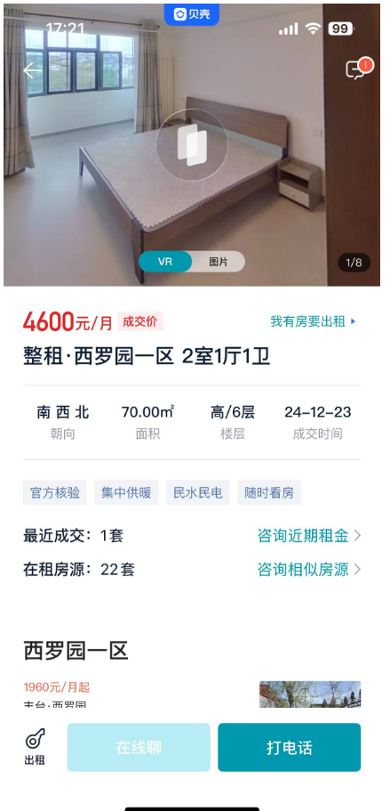
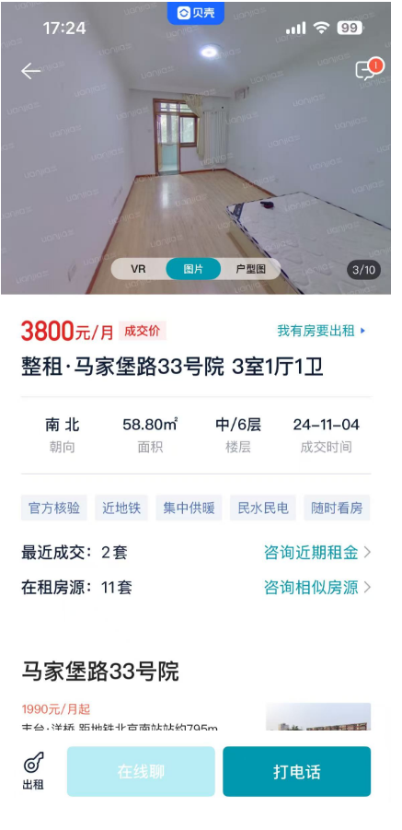
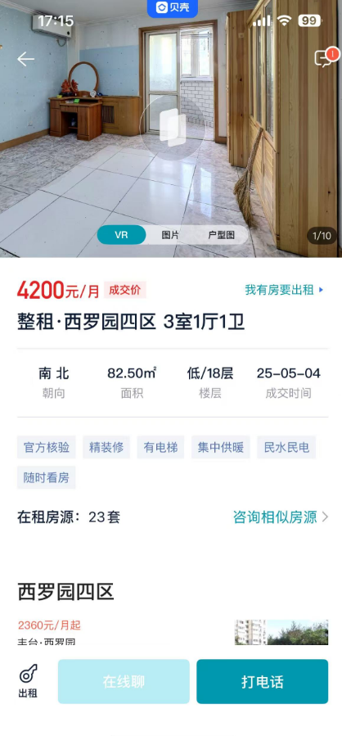

 | 户型 | 面积 | 朝向 | 楼层 | 月租金
西罗园一区 | 两居室 | 70 | 南北 | 高/6 | 4600 | 65.71 | 2024-12-23 | 1989
马家堡路33号院 | 三居室 | 58.8 | 南北 | 中/6 | 3800 | 64.63 | 2024-11-04 | 1989
西罗园四区 | 三居室 | 82.5 | 南北 | 低/18 | 4200 | 50.91 | 2025-05-04 | 1990 | 1.2907090945

 |  |  |  |  |  | 1.2907090945

 | 1990
 | 1992

 | 1988
 |  |  |  | 1989 | 1988 | 1992 | 1975
 | 1989 |  |  | 0.2944 | 0.2748 | 0.3532 | 0.02

 |  |  |  | 1.5 | 1.5 | 1.5 | 1.5
 |  |  |  | 0.8972 | 0.8874 | 0.9266 | 0.76

